構築手順書
■実行環境構築手順書

 | 【1.ファイル解凍】
 |  | 共有フォルダよりダウンロードしたDRASAP_0902.zipを解凍して下さい。
 |  |  | ※VMのローカルでどこでもOK

 | 【2.カラム追加】
 |  | 下記のファイルを開いて、DDLをA5M2で実行して下さい。
 |  |  | \DRASAP_0902\01.手順書\DRASAP_sql.sql

 | 【3.Javaのセットアップ】
 |  | 解凍した下記のフォルダにあるjdk17.0.11フォルダをD:\Javaフォルダへ丸ごとコピーして下さい。
 |  |  | \DRASAP_0902\03.Java
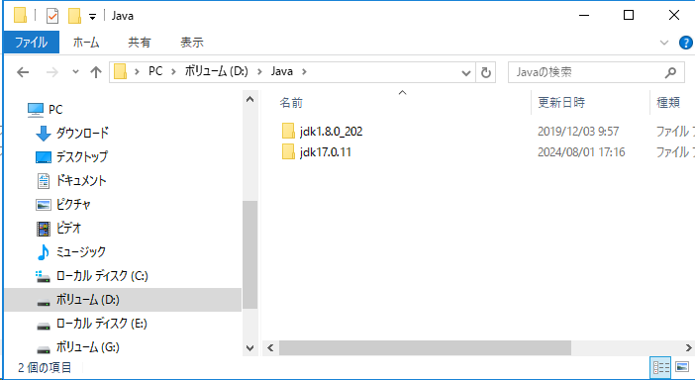
jdk17.0.11フォルダをコピーした

 | 【4.Tomcatのセットアップ】
 |  | ①管理者権限でコマンドプロンプトを立ち上げてください。

 |  | ②下記のコマンドを実行して、D:\Tomcat8\binフォルダを移動してください。
 |  |  | cd D:\Tomcat8\bin
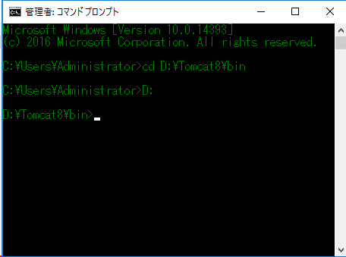

 |  | ③下記のコマンドを実行して、Tomcat8サービスを停止してください。
 |  |  | net stop Tomcat8
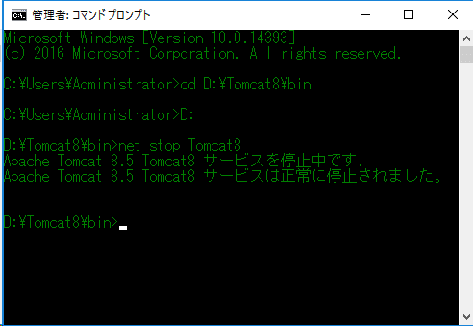

 |  | ④同じPCで、２基Tomcatを起動したいため、omcat8の起動ポートと停止ポートを変更して下さい。
 |  |  | ＜Tomcat9＞
 |  |  |  | ・起動ポート：8080 (デフォルトのまま)
 |  |  |  | ・停止ポート：8005 (デフォルトのまま)

 |  |  | ＜Tomcat8＞
 |  |  |  | ・起動ポート：8080 ⇒ 8081
 |  |  |  | ・停止ポート：8005 ⇒ 8006

 |  |  |  | ①サクラエディタでD:\Tomcat8\conf\server.xmlを開いて下さい。

 |  |  |  | ②server.xmlのL22のport値を変更して下さい。
 |  |  |  |  | <Server port="8005" shutdown="SHUTDOWN">
 |  |  |  |  | ↓
 |  |  |  |  | <Server port="8006" shutdown="SHUTDOWN">

 |  |  |  | ③server.xmlのL69のport値を変更して下さい。
 |  |  |  |  | <Connector port="8080" protocol="HTTP/1.1"
 |  |  |  |  |  | ↓
 |  |  |  |  | <Connector port="8081" protocol="HTTP/1.1"

 |  | ⑤下記のコマンドを実行して、Tomcat8サービスを起動してください。
 |  |  | net start Tomcat8
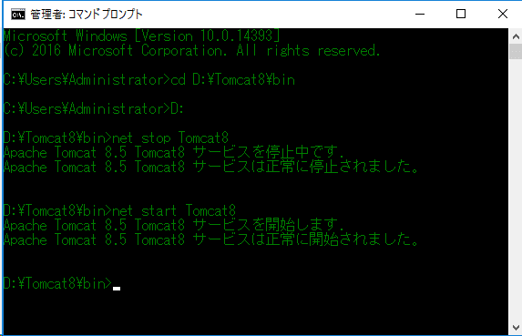

 |  | ⑥ieで下記のURLにアクセスして、現行システムへアクセスして、ログイン可能を確認して下さい。
 |  |  |  | http://localhost:8081/DRASAP/

 |  | ⑦下記のコマンドを実行して、D:\Tomcat9\binフォルダを移動してください。
 |  |  | cd D:\Tomcat9\bin


 |  | ⑧下記のコマンドを実行して、Tomcat9サービス（32ビット版）をアンインストールしてください。
 |  |  | service.bat remove Tomcat9
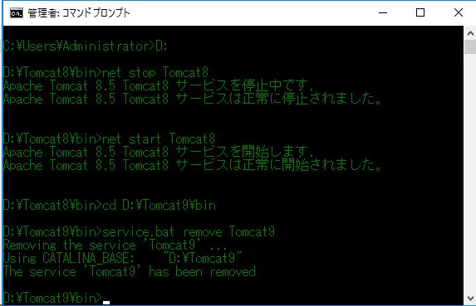

 |  | ⑨32ビット版Tomcat9フォルダを作成するか、リネームして下さい。
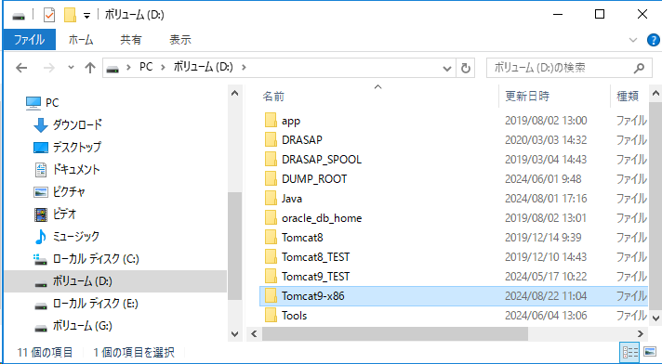
【フォルダリネーム】
Tomcat9 ⇒ Tomcat9-x86

 |  | ⑩64ビット版Tomcat9フォルダコピー
 |  |  | 解凍した下記のフォルダにあるTomcat9フォルダをD:\フォルダへ丸ごとコピーして下さい。
 |  |  |  | \DRASAP_0902\04.Tomcat
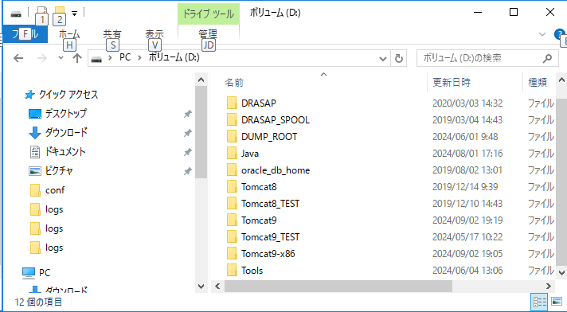
Tomcat9フォルダをコピーした

 |  | ⑪DRASAPインストール
 |  |  | 解凍した下記のフォルダにあるDRASAP_install.batを実行してDRASAPをインストールして下さい。
 |  |  |  | \DRASAP_0902\02.納品物

 |  |  |  | ※バッチ実行の結果にはエラーがないことを確認してください。
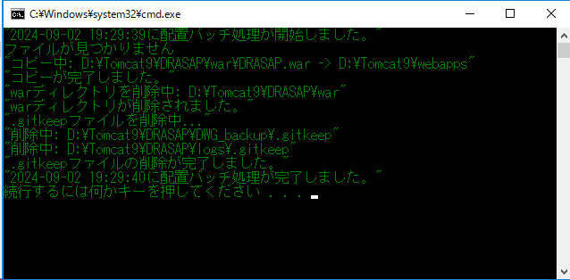

 |  | ⑫コマンドプロンプトで下記のコマンドを実行して、環境変数を設定して下さい。
 |  |  | setenv.bat
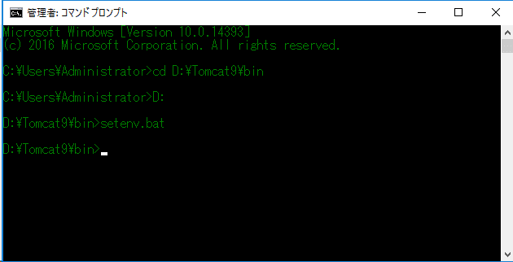

 |  | ⑬下記のコマンドを実行して、Tomcat9サービスをインストールしてください。
 |  |  | service.bat install Tomcat9
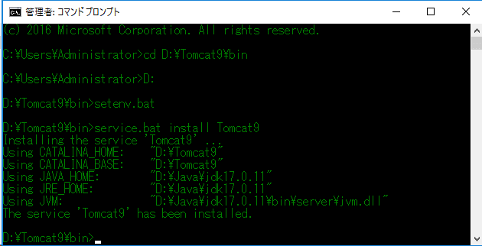

 | 【5.Tomcat9サービスへの設定】
 |  | ①D:\Tomcat9\bin\Tomcat9w.exeを起動して下さい。
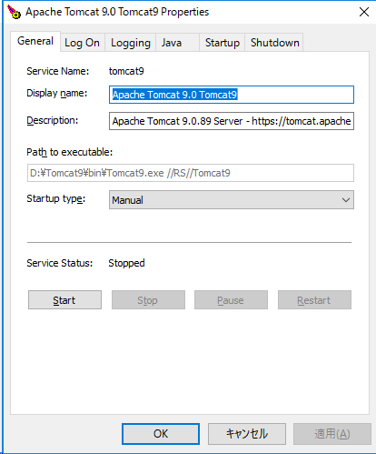

 |  | ②自動起動を設定してください。
 |  |  |  |  |  |  |  |  | ⇒Sartup TypeにAutomaticを選択して、「適用」ボタンを押下
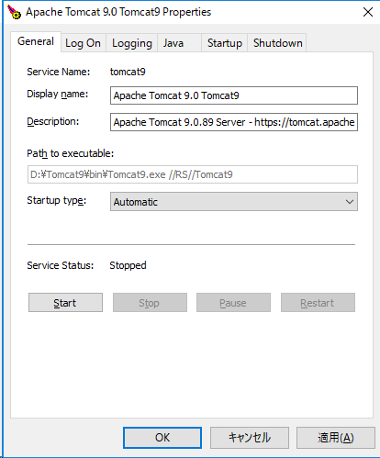

 |  | ③Tomcat9のプロパティー画面のLog Onタブを選択して下記を設定して下さい。
 |  |  | ⇒This accoutをチェック |  |  |  |  |  | ⇒「Browse…」を押下 | ⇒Administratorを選択してダブルクリックして、「OK」ボタンを押下 |  | ⇒PasswordとConfirm Passwordの欄にdrasapを入力して、「適用」ボタンを押下
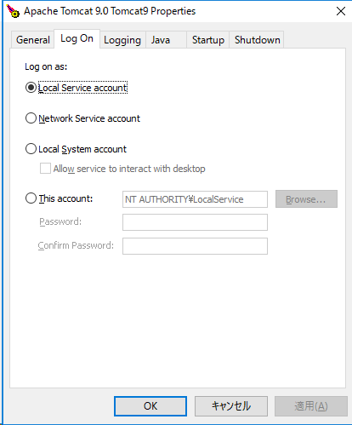
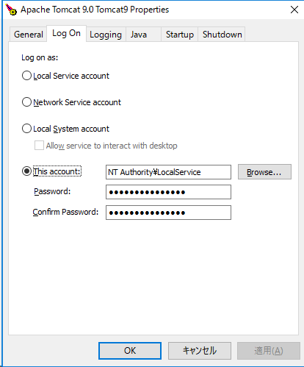
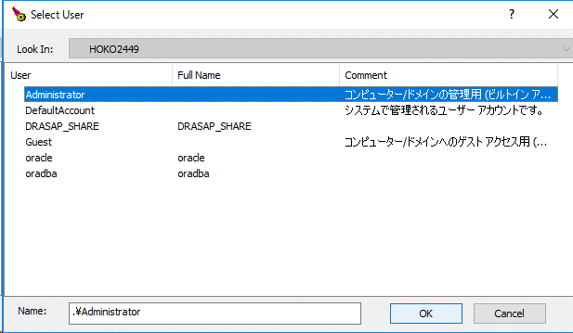
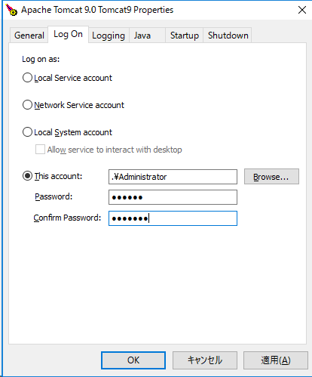

 |  | ④Tomcat9のプロパティー画面のJavaタブを選択して、下記を設定して下さい。
 |  |  |  |  |  |  |  | ⇒Use Defaultのチェックを外すことを確認 |  |  | ⇒Java Classpathの欄の設定値の最後に「;D:\Tomcat9\DRASAP\pdflib\pdflib.jar」を追加 |  | ⇒Java Optionsの欄の設定値の最後に「-Djava.library.path=D:\Tomcat9\DRASAP\pdflib」を追加 | ⇒Initial memory pollを256に変更
 |  |  |  |  |  |  |  | Java Virtual Machineの欄に「D:\Java\jdk17.0.11\bin\server\jvm.dll」を確認 |  |  |  |  |  | Maximum memory pollを512に変更して、「OK」ボタンを押下
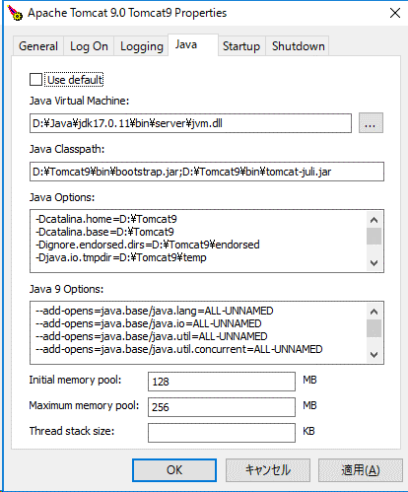
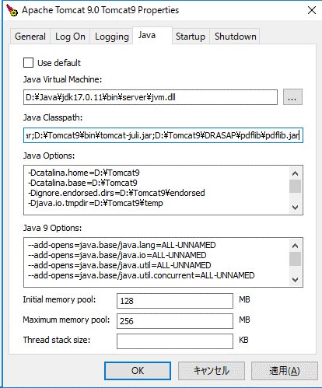
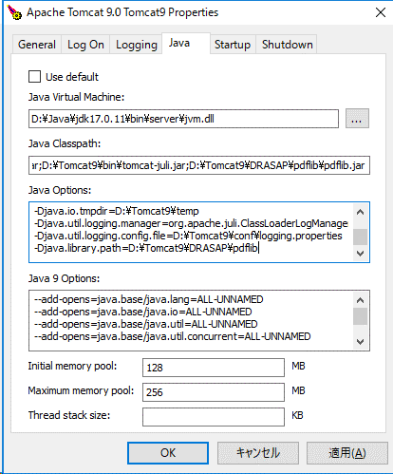
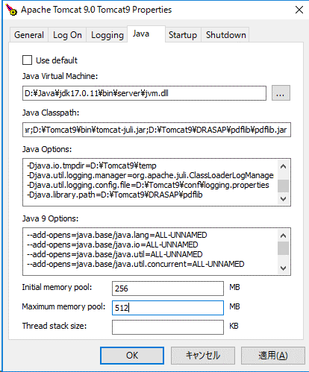

 |  | ⑤コマンドプロンプトで下記のコマンドを実行して、Tomcat9サービスを起動する
 |  |  | net start Tomcat9
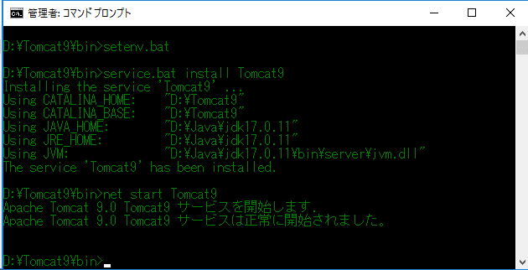

 |  | ⑥edgeで下記のURLにアクセスして、移行後システムへアクセスして、ログイン可能を確認して下さい。
 |  |  | http://localhost:8080/DRASAP/

 | 【6.ログインURL】
 |  | ・移行前(現行) |  |  |  |  | http://localhost:8081/DRASAP/
 |  | ・移行後 |  |  |  |  | http://localhost:8080/DRASAP/

以上です。

